关系图
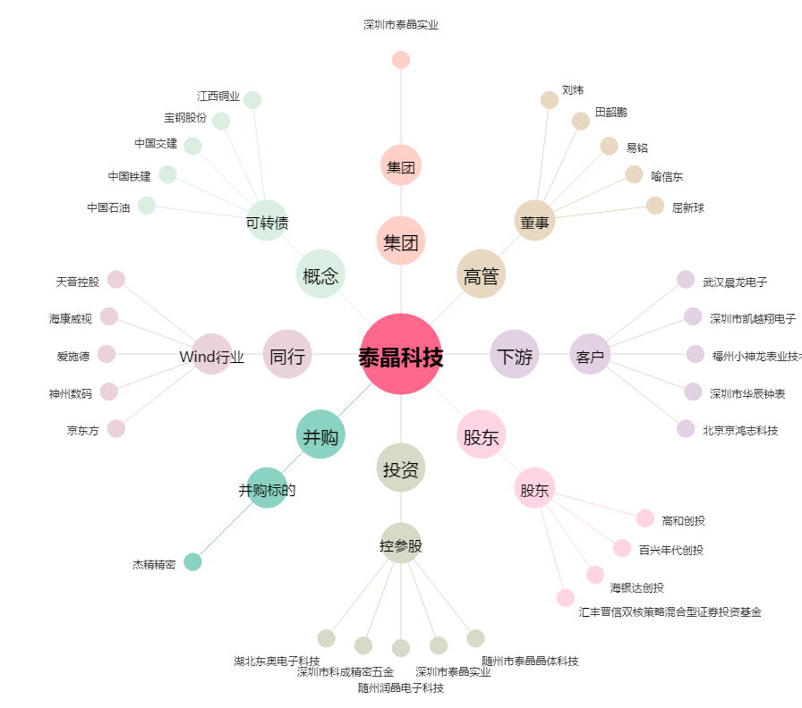
泰晶科技[603738.SH] - 关系概览图

